상품제안서
5쪽 종합형메모잇 (주문제작형) | 상품코드: S05317

 |  |  |  |  |  |  | 02-713-8555 | www.synergygift.co.kr
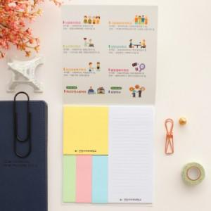

【상세/제작정보】 | 다양한 크기로 구성되어 있어 활용도 높은 메모잇

【인쇄/포장옵션】 | 풀칼라 / OPP(비닐)

【공급단가】 | 수량 | 1,000~ | 2,000~ | 3,000~ | 5,000~ | 10,000~
*VAT별도 | 20매 | 810원 | 780원 | 680원 | 600원 | 500원
 | 30매 | 940원 | 910원 | 810원 | 720원 | 620원
 | 50매 | 1,140원 | 1,100원 | 1,010원 | 900원 | 810원

【상품 URL】 | https://www.synergygift.co.kr:443/src/goods_detail.php?gdno=5608

